信用交易
融资融券市场交易数据统计(2024-05-10)

标的证券 | 融资融券余额（亿元） | 融资余额（亿元） | 融券余额（亿元） | 融资买入额（亿元） | 融资融券规模变化（亿元） | 融资余额增幅(‰) | 融券余额增幅(%)
统计数据 | 15,340.00 | 14,935.12 | 393.10 | 766.15 | -21.39 | -1.05 | -1.40
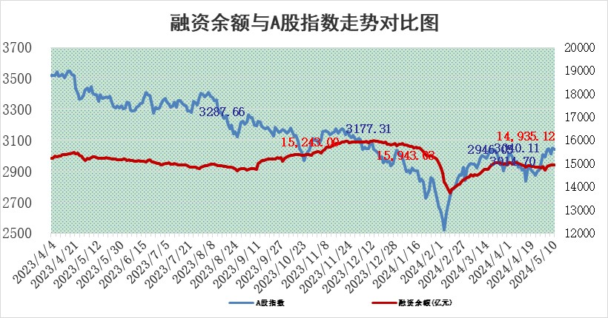

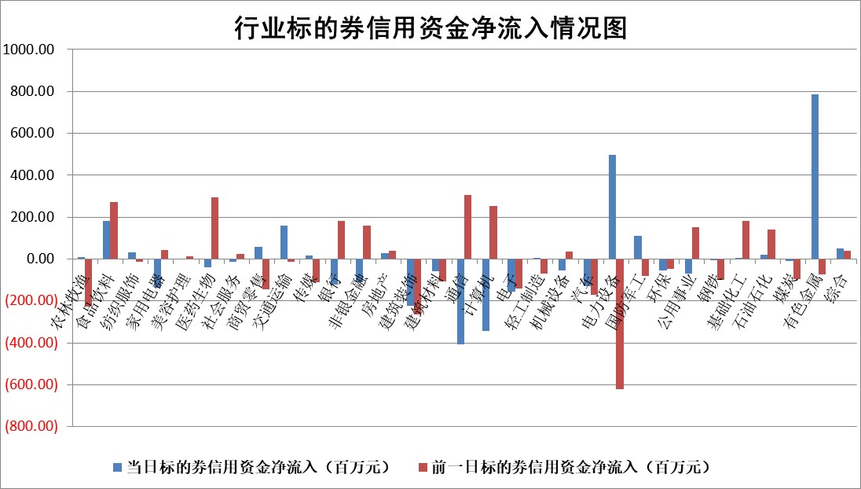

 |  |  |  |  |  |  |  | 2

 |  |  |  |  |  |  |  | 5
标的基金代码 | 标的基金简称 | 融资余额/市值(%) | 融资余额增幅(%) | 融资买入额/成交金额(%) | （融资余额净增额-融券余额净增额）/市值(‱) | 融券余额降幅(%) | ABS[（融资余额净增额-融券余额净增额）/市值净增额-1](%)
159902 | 华夏中小板ETF | 1.22 | 0.54 | 0.06 | 0.66 | 0.33 | 102.01
159915 | 易方达创业板ETF | 1.71 | 0.19 | 3034.79 | 0.62 | 9.51 | 100.71
159919 | 嘉实沪深300ETF | 0.65 | -9.52 | 1.40 | -6.82 | -0.66 | 229.64
159920 | 华夏恒生ETF | 42.90 | -0.21 | 6.34 | -8.97 | -2.08 | 104.41
159922 | 嘉实中证500ETF | 0.29 | -29.85 | 14.24 | -12.04 | 0.38 | 68.58
159925 | 南方沪深300ETF | 0.04 | -1.57 | 0.23 | -0.06 | -0.03 | 102.21
159928 | 消费ETF | 0.92 | 1.19 | 1.56 | 1.09 | 0.33 | 103.26
159934 | 易方达黄金ETF | 97.78 | -0.29 | 5.50 | -28.17 | 0.00 | 113.23
159939 | 全指信息技术ETF | 0.82 | -5.23 | 44.07 | -4.50 | 0.00 | 97.30
159940 | 全指金融地产ETF | 0.12 | 0.78 | 0.01 | 0.09 | 0.00 | 99.93
159995 | 半导体芯片ETF | 2.64 | 2.43 | 178.39 | 6.51 | 1.55 | 103.20
159997 | 天弘中证电子ETF | 2.17 | -3.03 | 2.82 | -6.76 | 1.51 | 95.58
159998 | 天弘中证计算机主题ETF | 0.65 | -1.75 | 0.08 | 0.85 | 1.39 | 100.60
510050 | 华夏上证50ETF | 3.96 | -0.77 | 76.61 | -3.49 | -11.73 | 95.23
510180 | 华安上证180ETF | 0.45 | 0.18 | 1.34 | 0.07 | -1.18 | 99.35
510880 | 华泰柏瑞红利ETF | 0.34 | 4.86 | 2.03 | 1.98 | 43.57 | 93.94
510900 | 易方达恒生H股ETF | 52.30 | -0.06 | 8.04 | -3.19 | 0.00 | 101.15
511010 | 5年期国债ETF | 8.03 | -0.30 | 0.05 | -2.38 | 0.00 | 34.57
511380 | 可转债及可交换债券ETF | 3.74 | -4.57 | 4.49 | -17.94 | -0.22 | 141.99
512000 | 全指证券ETF | 8.39 | -1.64 | 29.84 | -13.90 | 3.23 | 123.47
512010 | 沪深300医药卫生ETF | 5.78 | -0.02 | 15.00 | -0.04 | 0.33 | 99.94
512070 | 沪深300非银ETF | 2.41 | 0.06 | 122.18 | -0.19 | -5.95 | 100.02
512400 | 南方中证申万有色金属ETF | 1.48 | -1.52 | 1.47 | -2.11 | 0.59 | 101.35
512580 | 广发中证环保产业ETF | 1.13 | 0.79 | 0.09 | 0.94 | 1.04 | 100.89
512660 | 国泰中证军工ETF | 2.60 | -3.23 | 8.87 | -7.86 | 2.87 | 122.95
512800 | 华宝中证银行ETF | 13.22 | -0.29 | 1.05 | 5.53 | 29.10 | 86.30
512980 | 广发中证传媒ETF | 1.20 | -19.35 | 149.97 | -28.76 | 0.85 | 75.96
515030 | 华夏中证新能源汽车ETF | 2.42 | 1.00 | 14.28 | 3.11 | 5.52 | 101.95
515050 | 华夏中证5G通信主题ETF | 0.98 | 2.28 | 6.71 | 2.59 | 4.57 | 101.67
515070 | 华夏中证人工智能ETF | 3.37 | -1.75 | 3.38 | -5.32 | 1.15 | 94.33
标的股票比较指标 |  | 融资余额/流通A股市值(%) | 融资余额增幅(%) | 融资买入额/成交金额(%) | （融资余额净增额-融券余额净增额）/流通A股市值(‱) | 融券余额降幅(%) | ABS[（融资余额净增额-融券余额净增额）/流通A股市值净增额-1](%)
前十名标的个股 |  | 仁东控股 | 三角防务 | 海泰新光 | 索宝蛋白 | 合纵科技 | 迈为股份
 |  | 纽泰格 | 美农生物 | 合肥百货 | 广康生化 | 渤海化学 | 通达海
 |  | 骏成科技 | 钱江摩托 | 博瑞传播 | 北方长龙 | 藏格矿业 | 敷尔佳
 |  | 中研股份 | 索宝蛋白 | 中国铁物 | 欧圣电气 | 东华科技 | 石英股份
 |  | 雅博股份 | 南京新百 | 景兴纸业 | 三角防务 | 上声电子 | 博雅生物
 |  | 华安鑫创 | 力诺特玻 | 武商集团 | 星湖科技 | 冠农股份 | 山东矿机
 |  | 阿尔特 | 星湖科技 | 联美控股 | 金杨股份 | 港通医疗 | 北化股份
 |  | 数码视讯 | 广康生化 | 皖仪科技 | 美农生物 | 中国化学 | 星湖科技
 |  | 电气风电 | 合纵科技 | 天桥起重 | 航天环宇 | 宣泰医药 | 葵花药业
 |  | 东方通 | 欧圣电气 | 威领股份 | 深水规院 | 凌钢股份 | 新锐股份
后十名标的个股 |  | 傲农生物 | 盟科药业 | 普利制药 | 万丰股份 | 晶品特装 | 望变电气
 |  | 超华科技 | 乐山电力 | 东旭蓝天 | 斯菱股份 | 嘉益股份 | 万和电气
 |  | 华微电子 | 万丰股份 | 国联证券 | 盛帮股份 | 涛涛车业 | 神州信息
 |  | 证通电子 | 何氏眼科 | 东旭光电 | 望变电气 | 欧圣电气 | 中辰股份
 |  | 爱康科技 | 天力锂能 | 威创股份 | 莱斯信息 | 美尔雅 | 露笑科技
 |  | 长江健康 | 保立佳 | 瑞联新材 | 天力锂能 | 炬华科技 | 兆易创新
 |  | 亿利洁能 | 东亚机械 | 傲农生物 | 强力新材 | 匠心家居 | 电投能源 | ;
 |  | 江苏阳光 | 莱斯信息 | 超华科技 | 新天地 | 博俊科技 | 宏盛华源
 |  | 迪马股份 | 伟星股份 | 华微电子 | 玉马遮阳 | 祥生医疗 | 钱江摩托
 |  | 贵州百灵 | 欢乐家 | 证通电子 | 何氏眼科 | 南大环境 | 华骐环保
说明：1.以上普通交易数据和信用交易数据皆以交易日收盘后数据为基准；2.上述标的证券总数据只计算标的证券市场总数据，不包括从标的证券中调出去标的证券数据，所以与交易所公布的总值略有不同； 3.上述行业采用申万一级行业分类；4.以上标的基金和标的个股中比较的6个指标值中：前5个（从左至右）为正向指标，值越大排名越靠前；第6个为逆向指标，值越小，排名越靠前；5.第6个指标中ABS[]表示求绝对值，其主要用于考量信用资金相对净流入对股价相对净变化的贡献程度；6.数据来源：wind，交易所。

 | 证券代码 | 新增融资余额 | 融资买入额 | 融资买入增幅前10
远大智能 | 002689 | 28175353 | 42268582 | 199%
亚太股份 | 002284 | 21555247 | 34242865 | 82%
赛诺医疗 | 688108 | 72122899 | 101076547 | 78%
湖南发展 | 000722 | 66023557 | 137112987 | 75%
柘中股份 | 002346 | 14584119 | 36845980 | 58%
国城矿业 | 000688 | 24683149 | 48240585 | 54%
兆新股份 | 002256 | 1985058 | 4066269 | 52%
凯美特气 | 002549 | 33806472 | 61340055 | 52%
华昌达 | 300278 | 13474542 | 19303225 | 48%
新华联 | 000620 | 27311937 | 39201759 | 43%

 | 证券代码 | 新增融资余额 | 融资买入额 | 融资买入增幅前10
兔宝宝 | 002043 | 73310337 | 89923983 | 334%
捷昌驱动 | 603583 | 26026415 | 31686727 | 262%
湘财股份 | 600095 | 94196837 | 132280449 | 252%
中谷物流 | 603565 | 49103883 | 60098371 | 234%
中青宝 | 300052 | 24215352 | 31377809 | 98%
顾家家居 | 603816 | 138518545 | 188424210 | 78%
喜临门 | 603008 | 31503289 | 48351944 | 77%
财信发展 | 000838 | 10831830 | 17666790 | 74%
苏州银行 | 002966 | 10578096 | 19143736 | 72%
金诚信 | 603979 | 23858538 | 36098133 | 60%

